黄酮类
中文名称 | 英文名称

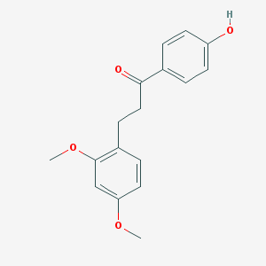
龙血素 A（4'-羟基-2，4-二甲氧基二氢查耳酮） | Loureirin A (4'-hydroxy-2,4-dimethoxydihydrochalcone)

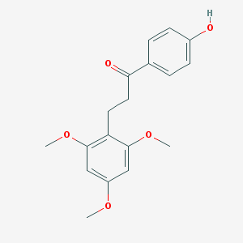
龙血素 B（4'-羟基-2，4，6-三甲氧基二氢查耳酮） | Loureirin B (4'-hydroxy-2,4,6-trimethoxydihydrochalcone)

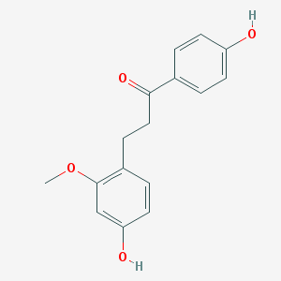
龙血素 C（4，4'-二羟基-2-甲氧基二氢查耳酮） | Loureirin C (4,4'-dihydroxy-2-methoxydihydrochalcone)

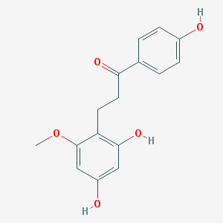
龙血素 D（6-甲氧基-2，4-二甲氧基二氢查耳酮） | Loureirin D (6-methoxy-2,4-dimethoxydihydrochalcone)

7-羟基-3-（对-羟基苯基）-色原烷 | 7-hydroxy-3-(p-hydroxyphenyl)-chromogen

7，4'-二羟基-3'-甲氧基黄烷 | 7,4'-dihydroxy-3'-methoxyflavan

7，4'-二羟基二氢黄酮 | 7,4'-dihydroxydihydroflavone

2'-甲氧基-4，4'-二羟基查耳酮 | 2'-methoxy-4,4'-dihydroxychalcone

2-甲氧基-4，4'-二羟基查耳酮 | 2-methoxy-4,4'-dihydroxychalcone

2'，4'，4-三羟基查耳酮 | 2',4',4-trihydroxychalcone

2，4，4'-三羟基-6-甲氧基二氢查耳酮 | 2,4,4'-trihydroxy-6-methoxydihydrochalcone

2，4，4'-三羟基二氢查耳酮 | 2,4,4'-trihydroxydihydrochalcone

2-甲氧基-4，4'-二羟基二氢查耳酮 | 2-methoxy-4,4'-dihydroxydihydrochalcone
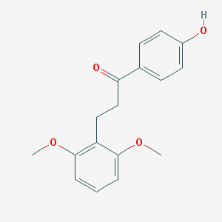
剑叶龙血素 A | cochinchinenin A

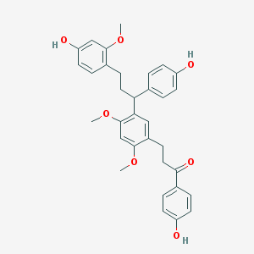
剑叶龙血素 B | cochinchinenin B

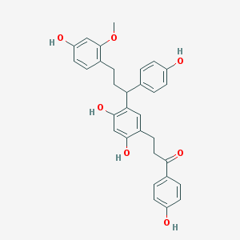
剑叶龙血素 | cochinchinenin

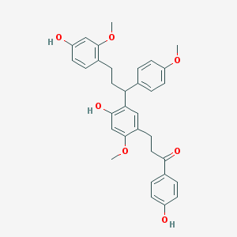
剑叶龙血素 C | cochinchinenin C

4'，7-二羟基黄烷 | 4',7-dihydroxyflavan

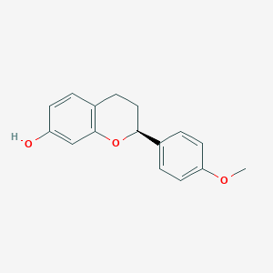
7-羟基-4'-甲氧基黄烷 | 7-hydroxy-4'-methoxyflavan

4'-甲氧基-3'，7-二羟基黄酮 | 4'-methoxy-3',7-dihydroxyflavone

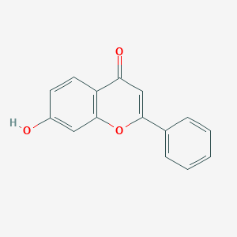
7-羟基黄酮 | 7-hydroxyflavone

7-羟基-3'-甲氧基-4'-丁氧基黄酮 | 7-hydroxy-3'-methoxy-4'-butoxyflavone

7，4'-二羟基黄酮 | 7,4'-dihydroxyflavone

5，7，4'-三羟基黄酮 | 5,7,4'-trihydroxyflavone

5，7，4'-三羟基-8-甲基黄酮 | 5,7,4'-trihydroxy-8-methylflavone

5，7，4'-三羟基-6-甲基黄酮 | 5,7,4'-trihydroxy-6-methylflavone

7，4'-二羟基-5-甲氧基-8-甲基黄酮 | 7,4'-dihydroxy-5-methoxy-8-methylflavone | 26个

26-O-β-D 葡萄吡喃糖基-呋甾烷-5，25 （27）-二烯-1β，3β，22β，26-四醇-1-O-[α-L-鼠李吡喃糖基 （1→2）]-α-L-阿拉伯吡喃糖苷
26-O-β-D 葡萄吡喃糖基-呋甾
烷-5，20（22），25（27）-三烯-1β，26-三醇-1-O-[α-L-鼠李吡
喃糖基（1→2）]-α-L-阿拉伯吡喃糖苷

3，4-二羟基烯丙基
苯-4-O-[α-L-鼠李吡喃糖基（1→6）]-β-D-葡萄吡喃糖苷

26-O-β-D 葡萄吡喃糖基-呋甾烷-5，25（27）-二烯-1β，3β，22β，26-四醇-1-O-α-L阿拉伯吡喃糖苷

3，4-二羟基烯丙基苯-4-O-β-D-葡萄吡喃
糖苷

1-hydroxy-3，4，5-
trimethoxybenzene-1-O-alpha-L-apiopyranosyl-（1→6）-O-β-
D-glucopyranoside

它乔糖甙

dracaenoside A、B，C、D

25（R，S）-dracaenosidesE-H

dracaenosides I-L、R

25（S）-dracaenoside N

紫檀茋（4'-羟基-3，5-二甲氧
基二苯代乙烯）

阿魏酸二十八酯

阿魏酸二十六酯

阿魏酸二十
四酯

阿魏酸二十二酯

4-甲基-7-烯胆烷醇

邻苯二甲酸二（2-
乙基）乙酯

邻苯二甲酸丁酯异丁酯

3，4-二羟基烯丙基苯

白藜芦醇

对羟基苯甲酸

对羟基苯酚

原儿茶醛

1，2，4，5-四氯-
3，6-二甲氧基苯

胆甾-4α-甲基-7-烯-3β-醇

胆甾-7-烯-
3β-醇

正二十六烷和胆甾-4α-甲基-7-烯-3-酮

糖苷
1-羟基-3,4,5-三甲氧基苯-1-O--α-L-apiopyranosyl-（1→6）-O-β-d-D-吡喃葡萄糖苷 | 1-hydroxy-3，4，5-trimethoxybenzene-1-O-alpha-L-apiopyranosyl-（1→6）-O-β-D-glucopyranoside

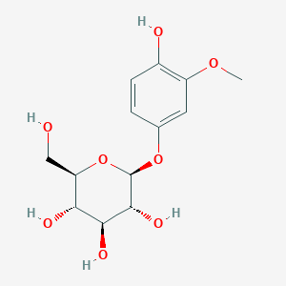
它乔糖甙 | tachioside

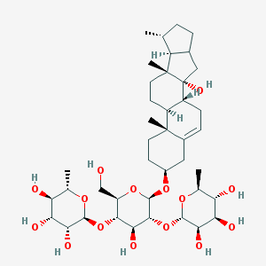
龙血苷 A | dracaenoside A

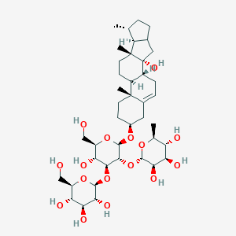
龙血苷 B | dracaenoside B

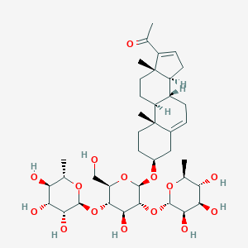
龙血苷 C | dracaenoside C

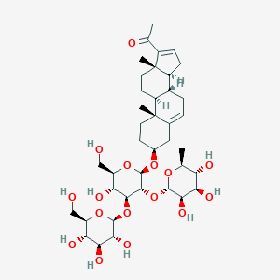
龙血苷 D | dracaenoside D

 |  | 6个

其他
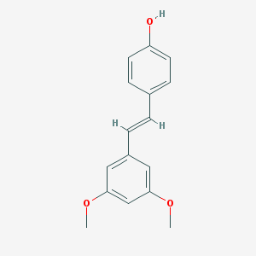
紫檀茋（4'-羟基-3，5-二甲氧基二苯代乙烯） | Pterostilbene (4'-hydroxy-3,5-dimethoxydiphenylethylene)

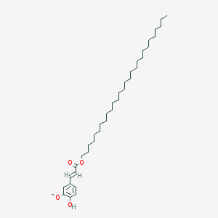
阿魏酸二十八酯 | octacosyl ferulate

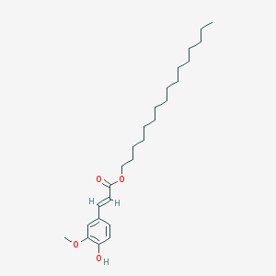
阿魏酸二十六酯 | Hexadecyl ferulate

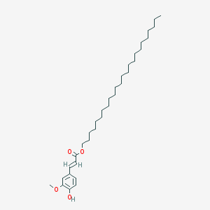
阿魏酸二十四酯 | tetracosyl ferulate

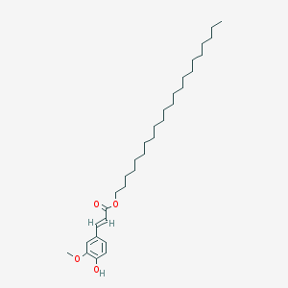
阿魏酸二十二酯 | Tetrate ferulate

4-甲基-7-烯胆烷醇 | 4-methyl-7-encholyl alcohol

邻苯二甲酸二（2-乙基）乙酯 | Diethyl phthalate (2-ethyl) ethyl ester

邻苯二甲酸丁酯异丁酯 | Butyl phthalate isobutyl ester

3，4-二羟基烯丙基苯 | 3,4-dihydroxyallyl benzene

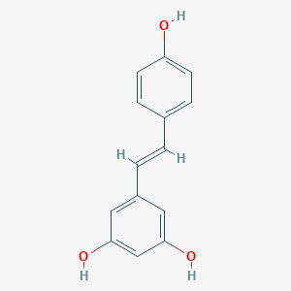
白藜芦醇 | resveratrol

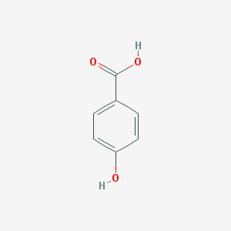
对羟基苯甲酸 | 4-Hydroxybenzoic acid

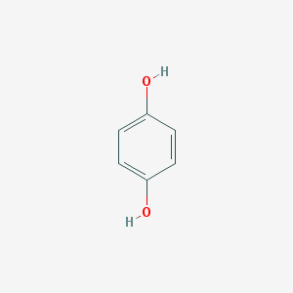
对羟基苯酚 | hydroquinone

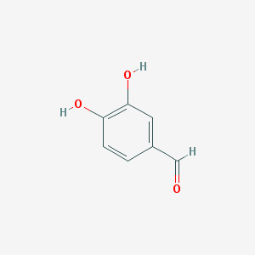
原儿茶醛 | Protocatechuic aldehyde

1，2，4，5-四氯-3，6-二甲氧基苯 | 1, 2, 4, 5-tetrachloro-3, 6-dimethoxybenzene

胆甾-4α-甲基-7-烯-3β-醇 | Cholesterol-4α-methyl-7-ene-3β-ol

胆甾-7-烯-3β-醇 | Cholester-7-ene-3β-ol


正二十六烷 | Hexacosane

胆甾-4α-甲基-7-烯-3-酮 | Cholesterol-4α-methyl-7-en-3-one

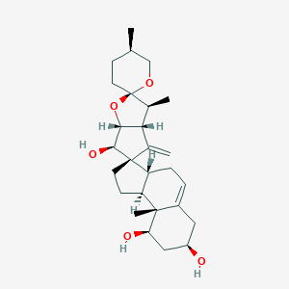
龙血竭红素 A | dracaenogenins A

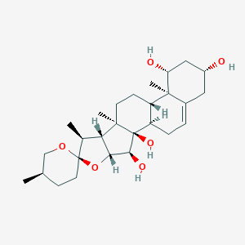
龙血竭红素 B | dracaenogenins B

 |  | 20个

